상품제안서
스위스와그너 고급형 여권지갑 | 상품코드: F14195

 |  |  |  |  |  |  | 02-412-0044 | www.easy1.co.kr
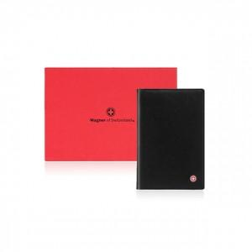

【상세/제작정보】 | 최신의 트렌드를 반영한 제품으로 외부와 내부 재질을 달리하여 고급스러움과 부드러움을 동시에 구현한 제품입니다

【인쇄/포장옵션】 | 불박 / 포장지포장

【공급단가】 | 수량 | 30~ | 50~ | 100~ | 500~ | 1,000~
*VAT별도 | 단가 | 33,750원 | 32,500원 | 31,250원 | 30,000원 | 29,250원

【상품 URL】 | https://dev.easy1.co.kr:443/src/goods_detail.php?gdno=14195

